画面遷移図
目次へ戻る
人材管理ソフト画面設計書（画面レイアウト）
ソフトウェア名 |  |  |  | Ver | ID |  | 対象 |  |  |  | 作成日 | 作成者 |  | 更新日 | 更新者
人材管理ソフト |  |  |  | 1.00 | - |  | 画面遷移図 |  |  |  | 2010-04-13 | 渡邊

メンテナンス画面

 |  |  |  |  |  |  |  | メンテナンス設定
起動
ログイン
画面
メイン
画面
編集画面
就業先情報画面
終了
 |  |  | 起動 |  |  | ログイン |  |  |  | 新規 |  |  | 就業先情報新規
 |  |  |  |  |  |  |  |  |  | 編集 |  |  | 就業先情報編集
 |  |  | キャンセル |  |  | ログアウト |  |  |  | 流用 |  |  | 就業先情報詳細
 |  |  |  |  |  |  |  |  |  | 詳細
 |  |  | 終了

ユーザ管理画面
 |  |  |  |  |  |  |  | ユーザ設定 | 形態設定
 |  |  |  |  |  |  |  |  | 職種設定
 |  |  |  |  |  |  |  |  | 雇用形態設定
 |  |  |  |  |  |  |  |  | 前職雇用形態設定
 |  |  |  |  |  |  |  |  | 職務内容設定
項目説明
 |  |  |  |  |  |  |  |  | 派遣紹介設定
 |  |  |  |  |  |  |  |  | 資格設定

マスタ設定
画面
 | 画面

 | 処理

モーダル・・・対象の画面が開いている間、他の画面を操作することができない。
モードレス・・・対象の画面が開いても、他の画面を操作することができる。
 |  | モーダル起動

 |  | モードレス起動

S011ログイン画面
目次へ戻る
人材管理ソフト画面設計書（画面レイアウト）
ソフトウェア名 |  |  |  | Ver | ID | 対象 |  |  | 作成日 |  | 作成者 |  | 更新日 | 更新者
人材管理ソフト |  |  |  | 1.00 | S011 | ログイン画面 |  |  | 2010-04-13 |  | 林

 | タイトル
 | 画面全体
 | 画面レイアウト

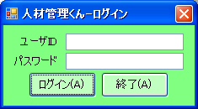
1
2

3
4
5
6
7
8

 | タイトル
 | 画面全体

 | 画面サイズ
 | 235 | × | 130

 | 概要
 | 人材管理システムを使うときに使用する画面。 ユーザID、パスワードを入力してログインボタンを押すことによりログインできる。

 | 画面番号 | 項目名 |  |  |  |  | 画面番号 | 項目名 |  | 画面番号 |  | 項目名
 | 1 | 画面タイトル
 | 2 | ×ボタン
 | 3 | ユーザIDラベル
 | 4 | ユーザIDテキストボックス
 | 5 | パスワードラベル
 | 6 | パスワードテキストボックス
 | 7 | ログインボタン
 | 8 | 終了ボタン

S021メイン画面
目次へ戻る
人材管理ソフト画面設計書（画面レイアウト）
ソフトウェア名 |  |  |  | Ver | ID | 対象 |  |  | 作成日 |  | 作成者 |  | 更新日 | 更新者
人材管理ソフト |  |  |  | 1.00 | S021 | メイン画面 |  |  | 2010-04-14 |  | 渡邊

1
 | タイトル
 | 画面全体
 | 画面レイアウト
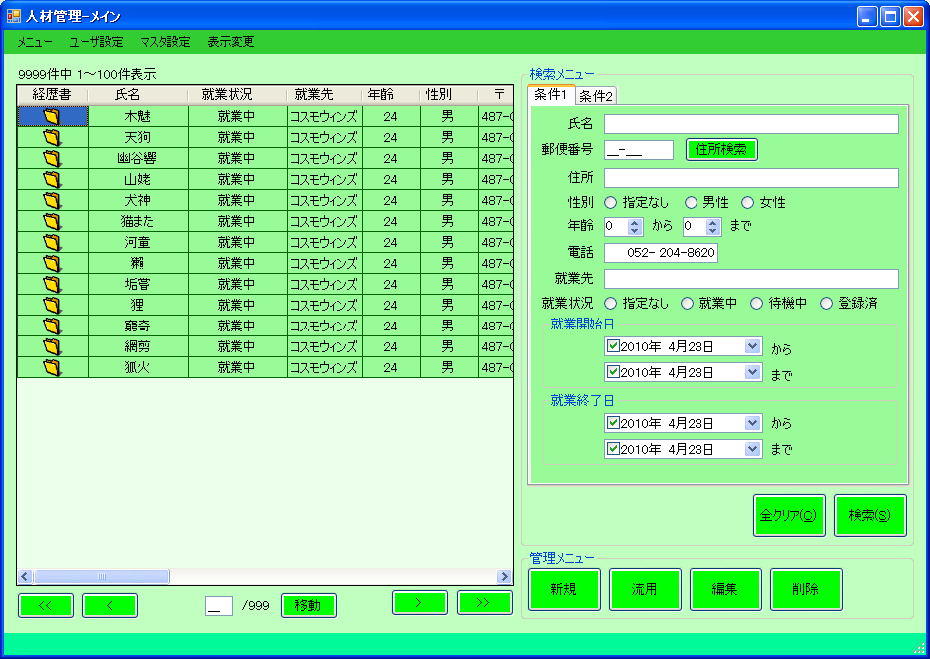
２
３
４

5
6
15
16

7

17
18

19
21
22
8
9
11
12
13
14
20
23
10
24

 | タイトル
 | 画面全体

 | 画面サイズ
 | 932 | × | 660

 | 概要
 | 人材管理ソフトのメイン画面となります。 この画面から他の各処理へ遷移します。

 | 画面番号 | 項目名 |  |  |  |  | 画面番号 | 項目名 |  | 画面番号 |  | 項目名
 | 1 | 画面タイトル |  |  |  |  | 22 | 編集ボタン
 | 2 | －ボタン |  |  |  |  | 23 | 削除ボタン
 | 3 | □ボタン |  |  |  |  | 24 | ステータスバー
 | 4 | ×ボタン
 | 5 | メニュー
 | 6 | 表示件数ラベル
 | 7 | 検索結果グリッド
 | 8 | 最初のページへボタン
 | 9 | 前ページへボタン
 | 10 | ページ設定マスクドテキスト
 | 11 | ページ数ラベル
 | 12 | ページ移動ボタン
 | 13 | 次ページへボタン
 | 14 | 最後のページへボタン
 | 15 | 検索メニューグループボックス
 | 16 | 検索条件タブ
 | 17 | 全クリアボタン
 | 18 | 検索ボタン
 | 19 | 管理メニューグループボックス
 | 20 | 新規ボタン
 | 21 | 流用ボタン

 | タイトル
 | 検索結果グリッド
 | 画面レイアウト
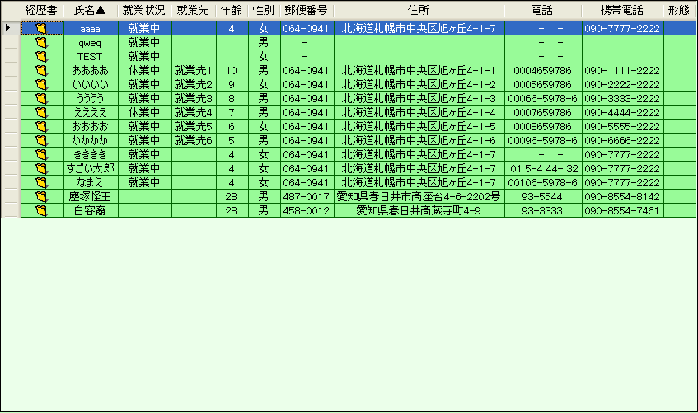
1
2
3
4
5
6
7
8
9
10
11

12
13
14
15
16
17
18
19
20
21
22

 | タイトル
 | 検索結果グリッド

 | 画面サイズ
 | - | × | -

 | 概要
 | 検索結果を表示するグリッドとなります。

 | 画面番号 | 項目名 |  |  |  |  | 画面番号 | 項目名 |  | 画面番号 |  | 項目名
 | 1 | 経歴書グリッドラベル |  |  |  |  | 22 | 形態グリッドテキスト
 | 2 | 氏名グリッドラベル
 | 3 | 就業状況グリッドラベル
 | 4 | 就業先グリッドラベル
 | 5 | 年齢グリッドラベル
 | 6 | 性別グリッドラベル
 | 7 | 〒グリッドラベル
 | 8 | 住所グリッドラベル
 | 9 | 電話グリッドラベル
 | 10 | 携帯電話グリッドラベル
 | 11 | 形態グリッドラベル
 | 12 | 経歴書グリッドアイコン
 | 13 | 氏名グリッドテキスト
 | 14 | 就業状況グリッドテキスト
 | 15 | 就業先グリッドテキスト
 | 16 | 年齢グリッドテキスト
 | 17 | 性別グリッドテキスト
 | 18 | 〒グリッドテキスト
 | 19 | 住所グリッドテキスト
 | 20 | 電話グリッドテキスト
 | 21 | 携帯電話グリッドテキスト

 | タイトル
 | 条件1タブ
 | 画面レイアウト
1
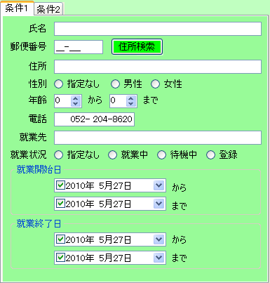
2
3

4
5
6

7
8
9
10
11
12

13
14
15
16
17

18
19
20
21

22
23
24
25
26
27

28
29
30
31
32
33
34
35
36

 | タイトル
 | 条件1タブ

 | 画面サイズ
 | - | × | -

 | 概要
 | 検索条件１となります。 よく使うであろう項目をまとめてあります。

 | 画面番号 | 項目名 |  |  |  |  | 画面番号 | 項目名 |  | 画面番号 |  | 項目名
 | 1 | 条件1タブ |  |  |  |  | 22 | 就業状況ラベル
 | 2 | 氏名ラベル |  |  |  |  | 23 | 就業中指定なしラジオボタン
 | 3 | 氏名テキストボックス |  |  |  |  | 24 | 就業中ラジオボタン
 | 4 | 郵便番号ラベル |  |  |  |  | 25 | 待機中ラジオボタン
 | 5 | 郵便番号マスクドテキスト |  |  |  |  | 26 | 登録ラジオボタン
 | 6 | 住所検索ボタン |  |  |  |  | 27 | 就業開始日グループボックス
 | 7 | 住所ラベル |  |  |  |  | 28 | 就業開始日から日付ボックス
 | 8 | 住所テキストボックス |  |  |  |  | 29 | 就業開始日からラベル
 | 9 | 性別ラベル |  |  |  |  | 30 | 就業開始日まで日付ボックス
 | 10 | 性別指定なしラジオボタン |  |  |  |  | 31 | 就業開始日までラベル
 | 11 | 男性ラジオボタン |  |  |  |  | 32 | 就業終了日グループボックス
 | 12 | 女性ラジオボタン |  |  |  |  | 33 | 就業終了日から日付ボックス
 | 13 | 年齢ラベル |  |  |  |  | 34 | 就業終了日からラベル
 | 14 | 年齢下限スピンボタン |  |  |  |  | 35 | 就業開始日まで日付ボックス
 | 15 | からラベル |  |  |  |  | 36 | 就業終了日までラベル
 | 16 | 年齢上限スピンボタン
 | 17 | までラベル
 | 18 | 電話番号ラベル
 | 19 | 電話番号マスクドテキスト
 | 20 | 就業先ラベル
 | 21 | 就業先テキストボックス

 | タイトル
 | 条件2タブ
 | 画面レイアウト
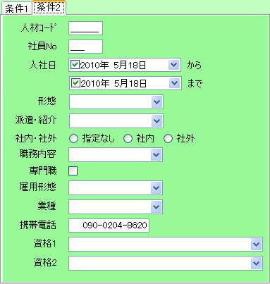
1

2
3

4
5

6
7
8

9
10

11
12

13
14

15
16
17
18
19
20

21
22

23
24

25
26
27
28

29
30

31
32

 | タイトル
 | 条件2タブ

 | 画面サイズ
 | - | × | -

 | 概要
 | 検索条件2となります。 普段は使用しないが稀に使用する項目をまとめてあります。

 | 画面番号 | 項目名 |  |  |  |  | 画面番号 | 項目名 |  | 画面番号 |  | 項目名
 | 1 | 条件2TAB |  |  |  |  | 22 | 専門職チェックボックス
 | 2 | 人材コードラベル |  |  |  |  | 23 | 雇用形態ラベル
 | 3 | 人材コードマスクドテキスト |  |  |  |  | 24 | 雇用形態コンボボックス
 | 4 | 社員Noラベル |  |  |  |  | 25 | 業種ラベル
 | 5 | 社員Noテキストボックス |  |  |  |  | 26 | 業種コンボボックス
 | 6 | 入社日ラベル |  |  |  |  | 27 | 携帯電話ラベル
 | 7 | 入社日開始日付ボックス |  |  |  |  | 28 | 携帯電話マスクドテキスト
 | 8 | からラベル |  |  |  |  | 29 | 資格1ラベル
 | 9 | 入社日終了日付ボックス |  |  |  |  | 30 | 資格1コンボボックス
 | 10 | までラベル |  |  |  |  | 31 | 資格2ラベル
 | 11 | 形態ラベル |  |  |  |  | 32 | 資格2コンボボックス
 | 12 | 形態コンボボックス
 | 13 | 派遣・紹介ラベル
 | 14 | 派遣・紹介コンボボックス
 | 15 | 社内・社外ラベル
 | 16 | 社内・社外指定なしラジオボタン
 | 17 | 社内ラジオボタン
 | 18 | 社外ラジオボタン
 | 19 | 職務内容ラベル
 | 20 | 職務内容コンボボックス
 | 21 | 専門職ラベル

 | タイトル
 | 基本メニュー
 | 画面レイアウト
1
14

2
15
3
16

4

5

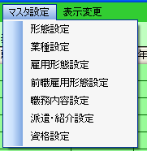
6
7

8

9
10

11

12

13

 | タイトル
 | 基本メニュー

 | 画面サイズ
 | - | × | -

 | 概要
 | 各種メニューとなります。

 | 画面番号 | 項目名 |  |  |  |  | 画面番号 | 項目名 |  | 画面番号 |  | 項目名
 | 1 | メニュータイトル
 | 2 | ログアウト
 | 3 | 終了
 | 4 | ユーザ設定タイトル
 | 5 | ユーザ管理
 | 6 | マスタ設定タイトル
 | 7 | 形態設定
 | 8 | 業種設定
 | 9 | 雇用形態設定
 | 10 | 前職雇用形態設定
 | 11 | 職務内容設定
 | 12 | 派遣・紹介設定
 | 13 | 資格設定
 | 14 | 表示変更タイトル
 | 15 | 西暦表示設定
 | 16 | 和暦表示設定

 | タイトル
 | グリッド右クリックメニュー
 | 画面レイアウト

1
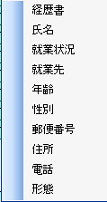
2

3

4

5

6

7

8

9

 | タイトル
 | グリッド右クリックメニュー

 | 画面サイズ
 | - | × | -

 | 概要
 | グリッド右クリック時のメニューです。

 | 画面番号 | 項目名 |  |  |  |  | 画面番号 | 項目名 |  | 画面番号 |  | 項目名
 | 1 | 経歴書表示
 | 2 | 就業先表示
 | 3 | 年齢表示
 | 4 | 性別表示
 | 5 | 郵便番号表示
 | 6 | 住所表示
 | 7 | 電話表示
 | 8 | 携帯電話表示
 | 9 | 形態表示

S031編集画面（新規）
目次へ戻る
人材管理ソフト画面設計書（画面レイアウト）
ソフトウェア名 |  |  |  | Ver | ID | 対象 |  |  | 作成日 |  | 作成者 |  | 更新日 | 更新者
人材管理ソフト |  |  |  | 1.00 | S031 | 編集画面：新規登録モード |  |  | 2010-04-08 |  | 福元 |  | 2010-08-02 | 福元

 | タイトル
 | 画面全体
 | 画面レイアウト
1
2
3
4

5
6
7
8
9
10
11
12
13
14

15

16
17
18
19
20
21

22

 | タイトル
 | 画面全体

 | 画面サイズ
 | 640 | × | 502

 | 概要
 | 人材情報を登録するときに使用する画面。 必須入力項目が画面上部に集まっており、その他の項目は情報のまとまりごとにタブで分けている。 画面下部のボタンより、人材情報の新規登録/流用登録/削除が行える。

 | 画面番号 | 項目名 |  |  |  |  | 画面番号 | 項目名 |  | 画面番号 |  | 項目名
 | 1 | 画面タイトル |  |  |  |  | 22 | ステータスバー
 | 2 | －ボタン
 | 3 | □ボタン
 | 4 | ×ボタン
 | 5 | 人材コードラベル
 | 6 | 人材コーテキストボックス
 | 7 | 登録日ラベル
 | 8 | 登録日テキストボックス
 | 9 | 更新日ラベル
 | 10 | 更新日テキストボックス
 | 11 | 氏名ラベル
 | 12 | 氏名テキストボックス
 | 13 | 派遣・紹介ラベル
 | 14 | 派遣・紹介コンボボックス
 | 15 | 人材情報タブ
 | 16 | 新規ボタン
 | 17 | 流用ボタン
 | 18 | 削除ボタン
 | 19 | 登録ボタン
 | 20 | リセットボタン
 | 21 | 閉じるボタン

 | タイトル
 | 個人情報タブ
 | 画面レイアウト
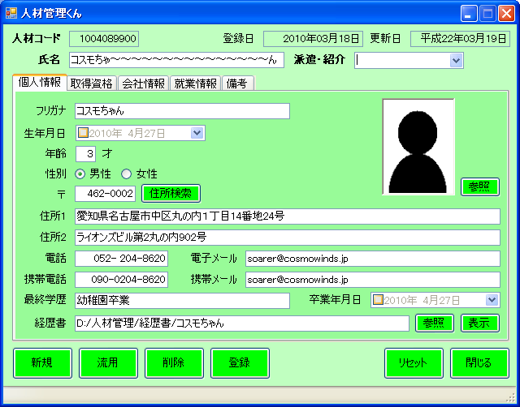
1

15
2
3

4
5

6
7
8

9
10
11
16
12
13
14

17
18

19
20

21
22
23
24

25
26
27
28

29
30
31
32

33
34
35
36

 | タイトル
 | 個人情報タブ

 | 画面サイズ
 | - | × | -

 | 概要
 | 人材情報を登録するときに使用する画面より、個人情報を編集するタブ。

 | 画面番号 | 項目名 |  |  |  |  | 画面番号 | 項目名 |  | 画面番号 |  | 項目名
 | 1 | タブ名 |  |  |  |  | 22 | 電話マスクドテキストボックス
 | 2 | フリガナラベル |  |  |  |  | 23 | 電子メールラベル
 | 3 | フリガナテキストボックス |  |  |  |  | 24 | 電子メールテキストボックス
 | 4 | 生年月日ラベル |  |  |  |  | 25 | 携帯電話ラベル
 | 5 | 生年月日日付ボックス |  |  |  |  | 26 | 携帯電話マスクドテキストボックス
 | 6 | 年齢ラベル |  |  |  |  | 27 | 携帯メールラベル
 | 7 | 年齢テキストボックス |  |  |  |  | 28 | 携帯メールテキストボックス
 | 8 | 才ラベル |  |  |  |  | 29 | 最終学歴ラベル
 | 9 | 性別ラベル |  |  |  |  | 30 | 最終学歴テキストボックス
 | 10 | 男性ラジオボタン |  |  |  |  | 31 | 卒業年月日ラベル
 | 11 | 女性ラジオボタン |  |  |  |  | 32 | 卒業年月日日付ボックス
 | 12 | 〒ラベル |  |  |  |  | 33 | 経歴書ラベル
 | 13 | 〒マスクドテキストボックス |  |  |  |  | 34 | 経歴書テキストボックス
 | 14 | 住所検索ボタン |  |  |  |  | 35 | 経歴書参照ボタン
 | 15 | 写真イメージ |  |  |  |  | 36 | 経歴書表示ボタン
 | 16 | 写真参照ボタン
 | 17 | 住所1ラベル
 | 18 | 住所1テキストボックス
 | 19 | 住所2ラベル
 | 20 | 住所2テキストボックス
 | 21 | 電話ラベル

 | タイトル
 | 取得資格タブ
 | 画面レイアウト
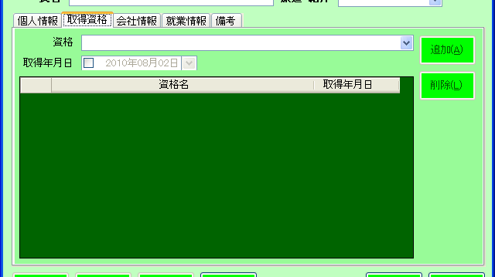
1

11
12
10

2
3
4
5
6
7
8
9

14
16
15
13

17
18

 | タイトル
 | 取得資格タブ

 | 画面サイズ
 | - | × | -

 | 概要
 | 人材情報を登録するときに使用する画面より、取得している資格を編集するタブ。

 | 画面番号 | 項目名 |  |  |  |  | 画面番号 | 項目名 |  | 画面番号 |  | 項目名
 | 1 | タブ名
 | 2 | 取得年月日ラベル
 | 3 | 西暦・和暦コンボボックス取得年月日日付ボックス
 | 4 | 取得年スピンボタン
 | 5 | 年ラベル
 | 6 | 取得月スピンボタン
 | 7 | 月ラベル
 | 8 | 取得日スピンボタン
 | 9 | 日ラベル
 | 10 | 追加ボタン
 | 11 | 資格ラベル
 | 12 | 資格コンボボックス
 | 13 | 削除ボタン
 | 14 | 取得資格一覧データグリッド
 | 15 | 取得年月日グリッドラベル
 | 16 | 資格名グリッドラベル
 | 17 | 取得年月日グリッドテキスト
 | 18 | 資格名グリッドテキスト

 | タイトル
 | 会社情報タブ
 | 画面レイアウト
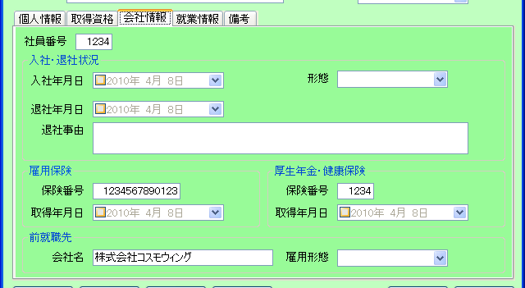
1

2
3

4

5
6
7
8

9
10

11
12

13
18

14
15
19
20

16
17
21
22

23

24
25
26
27

 | タイトル
 | 会社情報タブ

 | 画面サイズ
 | - | × | -

 | 概要
 | 人材情報を登録するときに使用する画面より、会社情報を入力するタブ。

 | 画面番号 | 項目名 |  |  |  |  | 画面番号 | 項目名 |  | 画面番号 |  | 項目名
 | 1 | タブ名 |  |  |  |  | 22 | 健康保険取得年月日日付ボックス
 | 2 | 社員番号ラベル |  |  |  |  | 23 | 前就職先グループボックス
 | 3 | 社員番号テキストボックス |  |  |  |  | 24 | 前就職先会社名ラベル
 | 4 | 入社・退社状況グループボックス |  |  |  |  | 25 | 前就職先会社名テキストボックス
 | 5 | 入社年月日ラベル |  |  |  |  | 26 | 前就職先雇用形態ラベル
 | 6 | 入社年月日日付ボックス |  |  |  |  | 27 | 前就職先雇用形態コンボボックス
 | 7 | 形態ラベル
 | 8 | 形態コンボボックス
 | 9 | 退社年月日ラベル
 | 10 | 退社年月日日付ボックス
 | 11 | 退社事由ラベル
 | 12 | 退社事由テキストボックス
 | 13 | 雇用保険グループボックス
 | 14 | 雇用保険番号ラベル
 | 15 | 雇用保険番号テキストボックス
 | 16 | 雇用保険取得年月日ラベル
 | 17 | 雇用保険取得年月日日付ボックス
 | 18 | 厚生年金・健康保険グループボックス
 | 19 | 健康保険番号ラベル
 | 20 | 健康保険番号テキストボックス
 | 21 | 健康保険取得年月日ラベル

 | タイトル
 | 就業情報タブ
 | 画面レイアウト

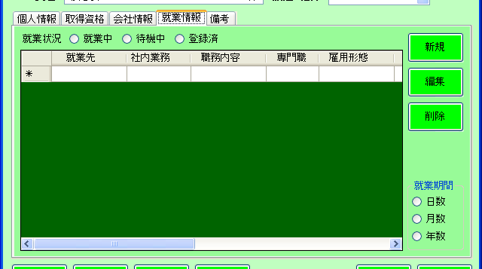
1

2
3
4
5
7

6
8

9

10

11

12

13

 | タイトル
 | 就業情報タブ

 | 画面サイズ
 | - | × | -

 | 概要
 | 人材情報を登録するときに使用する画面より、就業情報を編集するタブ。

 | 画面番号 | 項目名 |  |  |  |  | 画面番号 | 項目名 |  | 画面番号 |  | 項目名
 | 1 | タブ名
 | 2 | 就業状況ラベル
 | 3 | 就業中ラジオボタン
 | 4 | 待機中ラジオボタン
 | 5 | 登録ラジオボタン
 | 6 | 就業情報データグリッド
 | 7 | 新規ボタン
 | 8 | 編集ボタン
 | 9 | 削除ボタン
 | 10 | 就業期間グループボックス
 | 11 | 日数ラジオボタン
 | 12 | 月数ラジオボタン
 | 13 | 年数ラジオボタン

 | タイトル
 | 就業情報データグリッド
 | 画面レイアウト

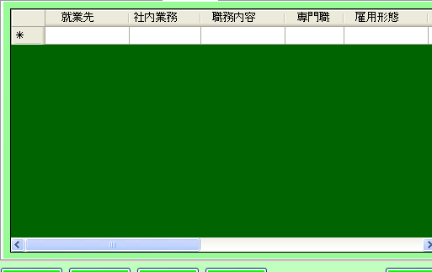
1
3
5
7
9
11
13
15
17
19
21
2
4
6
8
10
12
14
16
18
20
22

 | タイトル
 | 就業情報データグリッド

 | 画面サイズ
 | - | × | -

 | 概要

 | 画面番号 | 項目名 |  |  |  |  | 画面番号 | 項目名 |  | 画面番号 |  | 項目名
 | 1 | 就業先グリッドラベル |  |  |  |  | 22 | 備考グリッドテキスト
 | 2 | 就業先グリッドテキスト
 | 3 | 社外業務グリッドラベル
 | 4 | 社外業務グリッドテキスト
 | 5 | 職務内容グリッドラベル
 | 6 | 職務内容グリッドテキスト
 | 7 | 専門職グリッドラベル
 | 8 | 専門職グリッドテキスト
 | 9 | 雇用形態グリッドラベル
 | 10 | 雇用形態グリッドテキスト
 | 11 | 業種グリッドラベル
 | 12 | 業種グリッドテキスト
 | 13 | 就業開始日グリッドラベル
 | 14 | 就業開始日グリッドテキスト
 | 15 | 就業終了日グリッドラベル
 | 16 | 就業終了日グリッドテキスト
 | 17 | 就業期間グリッドラベル
 | 18 | 就業期間グリッドテキスト
 | 19 | 契約書グリッドラベル
 | 20 | 契約書グリッドアイコン
 | 21 | 備考グリッドラベル

 | タイトル
 | 備考タブ
 | 画面レイアウト
1
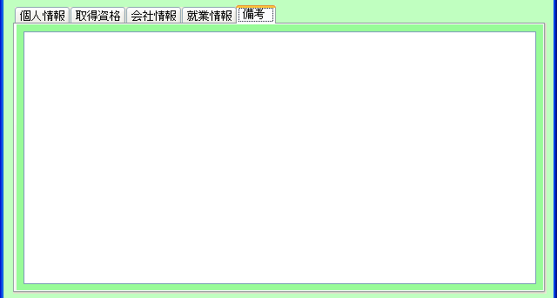

2

 | タイトル
 | 備考タブ

 | 画面サイズ
 | - | × | -

 | 概要
 | 人材情報を登録するときに使用する画面より、備考を編集するタブ。

 | 画面番号 | 項目名 |  |  |  |  | 画面番号 | 項目名 |  | 画面番号 |  | 項目名
 | 1 | タブ名
 | 2 | 備考テキストボックス

S032編集画面（流用）
目次へ戻る
人材管理ソフト画面設計書（画面レイアウト）
ソフトウェア名 |  |  |  | Ver | ID | 対象 |  |  | 作成日 |  | 作成者 |  | 更新日 | 更新者
人材管理ソフト |  |  |  | 1.00 | S032 | 編集画面：流用登録モード |  |  | 2010-04-08 |  | 福元

「編集画面：新規登録モード」と同じレイアウトの為、省略
 | タイトル

 | 画面レイアウト

 | タイトル
 | 画面全体

 | 画面サイズ
 | 640 | × | 502

 | 概要
 | 登録済みの人材情報を利用して、新たな人材情報を登録するときに使用する画面。

「編集画面：新規登録モード」と同じレイアウトの為、省略
 | 画面番号 | 項目名 |  |  |  |  | 画面番号 | 項目名 |  | 画面番号 |  | 項目名

S033編集画面（編集）
目次へ戻る
人材管理ソフト画面設計書（画面レイアウト）
ソフトウェア名 |  |  |  | Ver | ID | 対象 |  |  | 作成日 |  | 作成者 |  | 更新日 | 更新者
人材管理ソフト |  |  |  | 1.00 | S033 | 編集画面：編集モード |  |  | 2010-04-08 |  | 福元

「編集画面：新規登録モード」と同じレイアウトの為、省略
 | タイトル

 | 画面レイアウト

 | タイトル
 | 画面全体

 | 画面サイズ
 | 640 | × | 502

 | 概要
 | 登録済みの人材情報を、変更するときに使用する画面。

「編集画面：新規登録モード」と同じレイアウトの為、省略
 | 画面番号 | 項目名 |  |  |  |  | 画面番号 | 項目名 |  | 画面番号 |  | 項目名

S034編集画面（詳細）
目次へ戻る
人材管理ソフト画面設計書（画面レイアウト）
ソフトウェア名 |  |  |  | Ver | ID | 対象 |  |  | 作成日 |  | 作成者 |  | 更新日 | 更新者
人材管理ソフト |  |  |  | 1.00 | S034 | 編集画面：詳細確認モード |  |  | 2010-04-08 |  | 福元

「編集画面：新規登録モード」と同じレイアウトの為、省略
 | タイトル

 | 画面レイアウト

 | タイトル
 | 画面全体

 | 画面サイズ
 | 640 | × | 502

 | 概要
 | 登録済みの人材情報の詳細を確認するときに使用する画面。 入力項目・ボタンなどは全て編集不可能となる。（閉じるボタンのみ使用可能）

「編集画面：新規登録モード」と同じレイアウトの為、省略
 | 画面番号 | 項目名 |  |  |  |  | 画面番号 | 項目名 |  | 画面番号 |  | 項目名

S41就業先情報画面(新規)
目次へ戻る
人材管理ソフト画面設計書（画面レイアウト）
ソフトウェア名 |  |  |  | Ver | ID | 対象 |  |  | 作成日 |  | 作成者 |  | 更新日 | 更新者
人材管理ソフト |  |  |  | 1.00 | S041 | 就業先情報画面:新規モード |  |  | 2010-04-09 |  | 渡邊

 | タイトル
 | 画面全体
 | 画面レイアウト

1
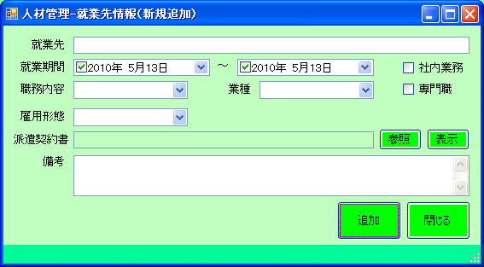
２
３
４

５
6

７
８
９
10
11

12
13
14
15
16

17
18
22
19
20
21

23
24

25
26

27

 | タイトル
 | 画面全体

 | 画面サイズ
 | 571 | × | 313

 | 概要
 | 就業先を新規登録する画面となります。

 | 画面番号 | 項目名 |  |  |  |  | 画面番号 | 項目名 |  | 画面番号 |  | 項目名
 | 1 | 画面タイトル |  |  |  |  | 22 | 派遣契約書表示ボタン
 | 2 | －ボタン |  |  |  |  | 23 | 備考ラベル
 | 3 | □ボタン |  |  |  |  | 24 | 備考テキストボックス
 | 4 | ×ボタン |  |  |  |  | 25 | 追加ボタン
 | 5 | 就業先ラベル |  |  |  |  | 26 | 閉じるボタン
 | 6 | 就業先テキストボックス |  |  |  |  | 27 | ステータスバー
 | 7 | 就業期間ラベル
 | 8 | 就業期間開始日付ボックス
 | 9 | ～ラベル
 | 10 | 就業期間終了日付ボックス
 | 11 | 社内業務チェックボックス
 | 12 | 職務内容ラベル
 | 13 | 職務内容コンボボックス
 | 14 | 業種ラベル
 | 15 | 業種コンボボックス
 | 16 | 専門職チェックボックス
 | 17 | 雇用形態ラベル
 | 18 | 雇用形態コンボボックス
 | 19 | 派遣契約書ラベル
 | 20 | 派遣契約書表示テキストボックス
 | 21 | 派遣契約書参照ボタン

S42就業先情報画面(編集)
目次へ戻る
人材管理ソフト画面設計書（画面レイアウト）
ソフトウェア名 |  |  |  | Ver | ID | 対象 |  |  | 作成日 |  | 作成者 |  | 更新日 | 更新者
人材管理ソフト |  |  |  | 1.00 | S042 | 就業先情報画面:編集モード |  |  | 2010-04-09 |  | 渡邊

「就業先情報画面：新規登録モード」と同じレイアウトの為、省略
 | タイトル
 | 画面全体
 | 画面レイアウト

 | タイトル
 | 画面全体

 | 画面サイズ
 | 571 | × | 313

 | 概要
 | 就業先情報の編集を行う画面となります。

 | 画面番号 | 項目名 |  |  |  |  | 画面番号 | 項目名 |  | 画面番号 |  | 項目名
 | 1 | 画面タイトル |  |  |  |  | 22 | 派遣契約書表示ボタン
 | 2 | －ボタン |  |  |  |  | 23 | 備考ラベル
 | 3 | □ボタン |  |  |  |  | 24 | 備考テキストボックス
 | 4 | ×ボタン |  |  |  |  | 25 | 更新ボタン
 | 5 | 就業先ラベル |  |  |  |  | 26 | ×ボタン
 | 6 | 就業先テキストボックス |  |  |  |  | 27 | ステータスバー
 | 7 | 就業期間ラベル
 | 8 | 就業期間開始日付ボックス
 | 9 | ～ラベル
 | 10 | 就業期間終了日付ボックス
 | 11 | 社内業務チェックボックス
 | 12 | 職務内容ラベル
 | 13 | 職務内容コンボボックス
 | 14 | 業種ラベル
 | 15 | 業種コンボボックス
 | 16 | 専門職チェックボックス
 | 17 | 雇用形態ラベル
 | 18 | 雇用形態コンボボックス
 | 19 | 派遣契約書ラベル
 | 20 | 派遣契約書表示テキストボックス
 | 21 | 派遣契約書参照ボタン

S43就業先情報画面(詳細)
目次へ戻る
人材管理ソフト画面設計書（画面レイアウト）
ソフトウェア名 |  |  |  | Ver | ID | 対象 |  |  | 作成日 |  | 作成者 |  | 更新日 | 更新者
人材管理ソフト |  |  |  | 1.00 | S043 | 就業先情報画面:詳細モード |  |  | 2010-04-09 |  | 渡邊

「就業先情報画面：新規登録モード」と同じレイアウトの為、省略
 | タイトル
 | 画面全体
 | 画面レイアウト

 | タイトル
 | 画面全体

 | 画面サイズ
 | 571 | × | 313

 | 概要
 | 就業先情報の詳細確認を行う画面となります。

「就業先情報画面：新規登録モード」と同じレイアウトの為、省略
 | 画面番号 | 項目名 |  |  |  |  | 画面番号 | 項目名 |  | 画面番号 |  | 項目名

S051マスタ設定画面（形態）
目次へ戻る
人材管理ソフト画面設計書（画面レイアウト）
ソフトウェア名 |  |  |  | Ver | ID | 対象 |  |  | 作成日 |  | 作成者 |  | 更新日 | 更新者
人材管理ソフト |  |  |  | 1.00 | S051 | マスタ設定画面：形態設定モード |  |  | 2010-04-08 |  | 浅井 |  | 2010-05-20 | 湊

 | タイトル
 | 画面全体
 | 画面レイアウト

1
2
3
4
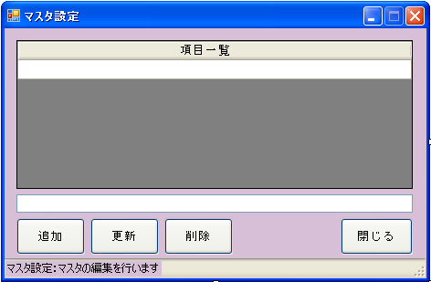

5
形態項目一覧
6

7

8
9
10
11

12

 | タイトル
 | 画面全体

 | 画面サイズ
 | 474 | × | 308

 | 概要
 | マスタ項目の設定を行う画面。 6種類（形態、業種、雇用形態、前職雇用形態、職務内容、派遣・紹介、取得資格）あり、「形態」を対象とする。 形態とは、入社情報の１つとなる。

 | 画面番号 | 項目名 |  |  |  |  | 画面番号 | 項目名 |  | 画面番号 |  | 項目名
 | 1 | 画面タイトル
 | 2 | －ボタン
 | 3 | □ボタン
 | 4 | ×ボタン
 | 5 | 形態一覧グリッドラベル
 | 6 | 形態一覧グリッドテキスト
 | 7 | 入力テキストボックス
 | 8 | 追加ボタン
 | 9 | 更新ボタン
 | 10 | 削除ボタン
 | 11 | 閉じるボタン
 | 12 | ステータスバー

S052マスタ設定画面（業種）
目次へ戻る
人材管理ソフト画面設計書（画面レイアウト）
ソフトウェア名 |  |  |  | Ver | ID | 対象 |  |  | 作成日 |  | 作成者 |  | 更新日 | 更新者
人材管理ソフト |  |  |  | 1.00 | S052 | マスタ設定画面：業種設定モード |  |  | 2010-04-08 |  | 浅井 |  | 2010-05-20 | 湊

「マスタ設定画面：形態設定」と同じレイアウトの為、省略
 | タイトル
 | 画面全体
 | 画面レイアウト

 | タイトル
 | 画面全体

 | 画面サイズ
 | 474 | × | 308

 | 概要
 | マスタ項目の設定を行う画面。 6種類（形態、業種、雇用形態、前職雇用形態、職務内容、派遣・紹介、取得資格）あり、「業種」を対象とする。 業種とは、就業先情報の１つとなる。

「マスタ設定画面：形態設定」と同じレイアウトの為、省略
 | 画面番号 | 項目名 |  |  |  |  | 画面番号 | 項目名 |  | 画面番号 |  | 項目名

S053マスタ設定画面（雇用形態）
目次へ戻る
人材管理ソフト画面設計書（画面レイアウト）
ソフトウェア名 |  |  |  | Ver | ID | 対象 |  |  | 作成日 |  | 作成者 |  | 更新日 | 更新者
人材管理ソフト |  |  |  | 1.00 | S053 | マスタ設定画面：雇用形態設定モード |  |  | 2010-04-08 |  | 浅井 |  | 2010-05-20 | 湊

「マスタ設定画面：形態設定」と同じレイアウトの為、省略
 | タイトル
 | 画面全体
 | 画面レイアウト

 | タイトル
 | 画面全体

 | 画面サイズ
 | 474 | × | 308

 | 概要
 | マスタ項目の設定を行う画面。 6種類（形態、業種、雇用形態、前職雇用形態、職務内容、派遣・紹介、取得資格）あり、「雇用形態」を対象とする。 雇用形態とは、就業先情報の１つとなる。

「マスタ設定画面：形態設定」と同じレイアウトの為、省略
 | 画面番号 | 項目名 |  |  |  |  | 画面番号 | 項目名 |  | 画面番号 |  | 項目名

S054マスタ設定画面（前職雇用形態）
目次へ戻る
人材管理ソフト画面設計書（画面レイアウト）
ソフトウェア名 |  |  |  | Ver | ID | 対象 |  |  | 作成日 |  | 作成者 |  | 更新日 | 更新者
人材管理ソフト |  |  |  | 1.00 | S054 | マスタ設定画面：前職雇用形態設定モード |  |  | 2010-04-08 |  | 浅井 |  | 2010-05-20 | 湊

「マスタ設定画面：形態設定」と同じレイアウトの為、省略
 | タイトル
 | 画面全体
 | 画面レイアウト

 | タイトル
 | 画面全体

 | 画面サイズ
 | 474 | × | 308

 | 概要
 | マスタ項目の設定を行う画面。 6種類（形態、業種、雇用形態、前職雇用形態、職務内容、派遣・紹介、取得資格）あり、「前職雇用形態」を対象とする。 前職雇用形態とは、前職先情報の１つとなる。

「マスタ設定画面：形態設定」と同じレイアウトの為、省略
 | 画面番号 | 項目名 |  |  |  |  | 画面番号 | 項目名 |  | 画面番号 |  | 項目名

S055マスタ設定画面（職務内容）
目次へ戻る
人材管理ソフト画面設計書（画面レイアウト）
ソフトウェア名 |  |  |  | Ver | ID | 対象 |  |  | 作成日 |  | 作成者 |  | 更新日 | 更新者
人材管理ソフト |  |  |  | 1.00 | S055 | マスタ設定画面：職務内容設定モード |  |  | 2010-04-08 |  | 浅井 |  | 2010-05-20 | 湊

「マスタ設定画面：形態設定」と同じレイアウトの為、省略
 | タイトル
 | 画面全体
 | 画面レイアウト

 | タイトル
 | 画面全体

 | 画面サイズ
 | 474 | × | 308

 | 概要
 | マスタ項目の設定を行う画面。 6種類（形態、業種、雇用形態、前職雇用形態、職務内容、派遣・紹介、取得資格）あり、「職務内容」を対象とする。 職務内容とは、就業先情報の１つとなる。

「マスタ設定画面：形態設定」と同じレイアウトの為、省略
 | 画面番号 | 項目名 |  |  |  |  | 画面番号 | 項目名 |  | 画面番号 |  | 項目名

S056マスタ設定画面（派遣・紹介）
目次へ戻る
人材管理ソフト画面設計書（画面レイアウト）
ソフトウェア名 |  |  |  | Ver | ID | 対象 |  |  | 作成日 |  | 作成者 |  | 更新日 | 更新者
人材管理ソフト |  |  |  | 1.00 | S056 | マスタ設定画面：派遣・紹介設定モード |  |  | 2010-04-08 |  | 浅井 |  | 2010-05-20 | 湊

「マスタ設定画面：形態設定」と同じレイアウトの為、省略
 | タイトル
 | 画面全体
 | 画面レイアウト

 | タイトル
 | 画面全体

 | 画面サイズ
 | 474 | × | 308

 | 概要
 | マスタ項目の設定を行う画面。 6種類（形態、業種、雇用形態、前職雇用形態、職務内容、派遣・紹介、取得資格）あり、「派遣・紹介」を対象とする。

「マスタ設定画面：形態設定」と同じレイアウトの為、省略
 | 画面番号 | 項目名 |  |  |  |  | 画面番号 | 項目名 |  | 画面番号 |  | 項目名

S057マスタ設定画面（資格）
目次へ戻る
人材管理ソフト画面設計書（画面レイアウト）
ソフトウェア名 |  |  |  | Ver | ID | 対象 |  |  | 作成日 |  | 作成者 |  | 更新日 | 更新者
人材管理ソフト |  |  |  | 1.00 | S057 | マスタ設定画面：資格設定モード |  |  | 2010-04-08 |  | 浅井 |  | 2010-05-20 | 湊

「マスタ設定画面：形態設定」と同じレイアウトの為、省略
 | タイトル
 | 画面全体
 | 画面レイアウト

 | タイトル
 | 画面全体

 | 画面サイズ
 | 474 | × | 308

 | 概要
 | マスタ項目の設定を行う画面。 6種類（形態、業種、雇用形態、前職雇用形態、職務内容、派遣・紹介、取得資格）あり、「取得資格」を対象とする。 取得資格は、個人情報の１つとなる。

「マスタ設定画面：形態設定」と同じレイアウトの為、省略
 | 画面番号 | 項目名 |  |  |  |  | 画面番号 | 項目名 |  | 画面番号 |  | 項目名

S061ユーザ管理画面（管理者）
目次へ戻る
人材管理ソフト画面設計書（画面レイアウト）
ソフトウェア名 |  |  |  | Ver | ID | 対象 |  |  | 作成日 |  | 作成者 |  | 更新日 | 更新者
人材管理ソフト |  |  |  | 1.00 | S061 | ユーザ管理画面：管理者モード |  |  | 2010-04-08 |  | 浅井 |  | 2010-04-21 | 林

1
2
4
 | タイトル
 | 画面全体
 | 画面レイアウト
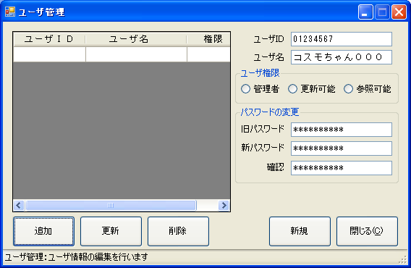
3

6
7

8
9

10
12
13
11

14
5
15
16

17
18

19
20

21
22
23
24
25

26

 | タイトル
 | 画面全体

 | 画面サイズ
 | 568 | × | 370

 | 概要
 | ユーザ情報の追加、更新、削除を行う画面。

 | 画面番号 | 項目名 |  |  |  |  | 画面番号 | 項目名 |  | 画面番号 |  | 項目名
 | 1 | 画面タイトル |  |  |  |  | 22 | 更新ボタン
 | 2 | －ボタン |  |  |  |  | 23 | 削除ボタン
 | 3 | □ボタン |  |  |  |  | 24 | 新規ボタン
 | 4 | ×ボタン |  |  |  |  | 25 | 閉じるボタン
 | 5 | ユーザ情報データグリッド |  |  |  |  | 26 | ステータスバー
 | 6 | ユーザIDラベル
 | 7 | ユーザIDテキストボックス
 | 8 | ユーザ名ラベル
 | 9 | ユーザ名テキストボックス
 | 10 | ユーザ権限グループボックス
 | 11 | 管理者ラジオボタン
 | 12 | 更新可能ラジオボタン
 | 13 | 参照可能ラジオボタン
 | 14 | パスワードの変更グループボックス
 | 15 | 旧パスワードラベル
 | 16 | 旧パスワードテキストボックス
 | 17 | 新パスワードラベル
 | 18 | 新パスワードテキストボックス
 | 19 | 確認ラベル
 | 20 | 確認テキストボックス
 | 21 | 追加ボタン

 | タイトル
 | ユーザ情報データグリッド
 | 画面レイアウト

1
2
3

4
5
6

 | タイトル
 | ユーザ情報データグリッド

 | 画面サイズ
 | - | × | -

 | 概要
 | 編集対象になるユーザ情報を表示、選択するデータグリッド。

 | 画面番号 | 項目名 |  |  |  |  | 画面番号 | 項目名 |  | 画面番号 |  | 項目名
 | 1 | ユーザIDグリッドラベル
 | 2 | ユーザ名グリッドラベル
 | 3 | 権限グリッドラベル
 | 4 | ユーザIDグリッドテキスト
 | 5 | ユーザ名グリッドテキスト
 | 6 | 権限グリッドテキスト

S062ユーザ管理画面（更新可能）
目次へ戻る
人材管理ソフト画面設計書（画面レイアウト）
ソフトウェア名 |  |  |  | Ver | ID | 対象 |  |  | 作成日 |  | 作成者 |  | 更新日 | 更新者
人材管理ソフト |  |  |  | 1.00 | S062 | ユーザ管理画面：更新可能モード |  |  | 2010-04-08 |  | 浅井 |  | 2010-04-15 | 浅井

「ユーザ設定画面：管理者モード」と同じレイアウトの為、省略
 | タイトル
 | 画面全体
 | 画面レイアウト

 | タイトル
 | 画面全体

 | 画面サイズ
 | 568 | × | 370

 | 概要
 | ユーザ情報の更新を行う画面。

「ユーザ設定画面：管理者モード」と同じレイアウトの為、省略
 | 画面番号 | 項目名 |  |  |  |  | 画面番号 | 項目名 |  | 画面番号 |  | 項目名

S063ユーザ管理画面（参照可能）
目次へ戻る
人材管理ソフト画面設計書（画面レイアウト）
ソフトウェア名 |  |  |  | Ver | ID | 対象 |  |  | 作成日 |  | 作成者 |  | 更新日 | 更新者
人材管理ソフト |  |  |  | 1.00 | S063 | ユーザ管理画面：参照可能モード |  |  | 2010-04-08 |  | 浅井 |  | 2010-04-19 | 浅井

「ユーザ設定画面：管理者モード」と同じレイアウトの為、省略
 | タイトル
 | 画面全体
 | 画面レイアウト

 | タイトル
 | 画面全体

 | 画面サイズ
 | 568 | × | 370

 | 概要
 | ユーザ情報の更新を行う画面。

「ユーザ設定画面：管理者モード」と同じレイアウトの為、省略
 | 画面番号 | 項目名 |  |  |  |  | 画面番号 | 項目名 |  | 画面番号 |  | 項目名

S071メンテナンス画面
目次へ戻る
人材管理ソフト画面設計書（画面レイアウト）
ソフトウェア名 |  |  |  | Ver | ID | 対象 |  |  | 作成日 |  | 作成者 |  | 更新日 | 更新者
人材管理ソフト |  |  |  | 1.00 | S071 | メンテナンス画面 |  |  | 2010-04-13 |  | 林

 | タイトル
 | 画面全体
 | 画面レイアウト

1
2

3
4
5

8
6
7

 | タイトル
 | 画面全体

 | 画面サイズ
 | 410 | × | 115

 | 概要
 | 人材情報のフォルダ位置を設定する画面。 ユーザは触らない。

 | 画面番号 | 項目名 |  |  |  |  | 画面番号 | 項目名 |  | 画面番号 |  | 項目名
 | 1 | 画面タイトル
 | 2 | ×ボタン
 | 3 | 経歴書フォルダパスラベル
 | 4 | 経歴書フォルダパステキストボックス
 | 5 | 参照ボタン
 | 6 | 登録ボタン
 | 7 | 閉じるボタン
 | 8 | ロックテーブルクリアボタン

